ESK Sample&Brand Sheet
SN# | Item | Description Item | التوصيف | Unit | Content per one kit/ Qty for one kit | Note As following "picture" Sample are required to be submitted with the bid
Bidder must offer the whole of the quantity or quantities indicated for each Group in each Lot. Bids for part of a group will not be considered
1 | Sheba Poles | Not less than 2.5 meter length, Side Short Poles/Sheba (Y pole) (3" dia top to bottom, tolerance +- 2%) The hardwood can be of Ban, Sahab or babanus tree, fresh local harvest, with bark unstripped, free from decay, insect attack, rot pockets any damages caused by handling and processing. | لا يقل طوله عن 2.5 متر ، أعمدة قصيرة جانبية / شعبة على شكل Y (3 بوصات من أعلى إلى أسفل ، التفاوت + - 2٪) يمكن أن يكون الخشب الصلب من شجرة بان أو سحاب أو بابانوس ، مقطوعا محليًا حديثا، مع لحاء غير مقطوع ، وخالي من التعفن و الحشرات ، وتلف جيوب أي أضرار ناتجة عن المناولة والمعالجة. | Pcs | 8 | 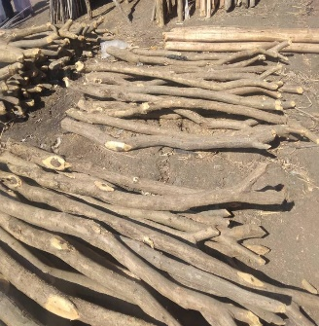
2 | Wooden Poles | Not less than 5.0 meter length, Long Poles (3" dia top to bottom, tolerance +- 2%) The wood can be of Ban, Sahab or babanus tree The hardwood can be of Ban, Sahab or babanus tree, fresh local harvest, with bark unstripped, free from decay, insect attack, rot pockets any damages caused by handling and processing. | لا يقل طوله عن 5.0 متر ، أقطاب طويلة (3 بوصات من أعلى إلى أسفل ، التفاوت + - 2٪) يمكن أن يكون الخشب من شجرة بان أو سحاب أو بابانوس. يمكن أن يكون الخشب الصلب من شجرة بان أو سحاب أو بابانوس ، حصاد محلي طازج ، مع لحاء غير مقطوع ، خالي من التعفن ، هجوم الحشرات ، جيوب العفن ، أي أضرار ناتجة عن المناولة والمعالجة | Pcs | 17 | 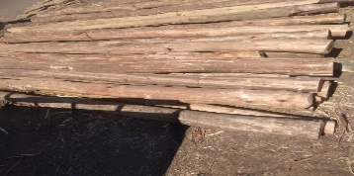
3 | Wooden Poles | Not less than 3.5 meter length, Long Poles (3" dia top to bottom, tolerance +- 2%) The wood can be of Ban, Sahab or babanus tree The hardwood can be of Ban, Sahab or babanus tree, fresh local harvest, with bark unstripped, free from decay, insect attack, rot pockets any damages caused by handling and processing. | ا يقل طوله عن 3.5 متر ، أقطاب طويلة (3 بوصات من أعلى إلى أسفل ، التفاوت + - 2٪) يمكن أن يكون الخشب من شجرة بان أو سحاب أو بابانوس. يمكن أن يكون الخشب الصلب من شجرة بان أو سحاب أو بابانوس ، حصاد محلي طازج ، مع لحاء غير مقطوع ، خالي من التعفن ، هجوم الحشرات ، جيوب العفن ، أي أضرار ناتجة عن المناولة والمعالجة | Pcs | 15
4 | Bamboo Sticks | Not less than 4.0 meter length, Bamboo Stick (@ 2" dia top to bottom, tolerance +- 2%) for Curved Roof @ 20cm Bamboo should free from decay, insect attack, rot pockets any damages caused by handling and processing. | لا يقل طوله عن 4.0 متر ، عصا من الخيزران (القطر 2 " من أعلى إلى أسفل ، تفاوت + - 2٪) للسقف المنحني 20 سم يجب أن يكون الخيزران خاليًا من التعفن وهجوم الحشرات وتعفن الجيوب وأي أضرار ناتجة عن المناولة والمعالجةز | Pcs | 6 | 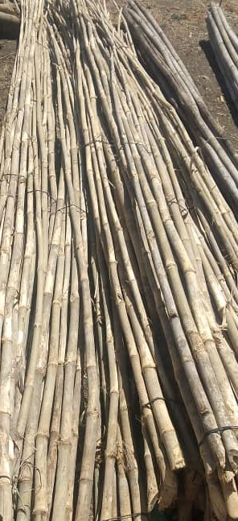
5 | Plastic sheet | Type: Tarpaulin with Blue strips and eyelets, waterproof, rotproof and UV-resistant Reinforced plastic tarpaulin, Made of woven high density black polyethylene (HDPE) fibers, warp x weft, laminated on both sides with low density polyethylene (LDPE) coating Colour: White Size:4.00 x 6.00 m ±1% Net Weight: minimum 2.70 kg | االنوع: مشمع ذو شرائط وثقوب زرقاء ، مقاوم للماء ، ومقاوم للعفن ومقاوم للأشعة فوق البنفسجية ، مصنوع من ألياف البولي إيثيلين الأسود عالية الكثافة ، السداء × اللحمة ، مغلف على كلا الجانبين بطبقة من البولي إيثيلين منخفض الكثافة اللون: أبيض الحجم: 4.00 × 6.00 م ± 1٪ الوزن الصافي: 2.70 كجم كحد أدنى التعبئة: 5 قطع لكل طرد | Pcs | 5 | 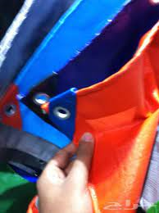
6 | Hazeer/Reed Rush | Hazeer/Reed Rush Mat for walls/sides (Good quality for Bamboo Stick slice for Roof ) | حصيرة للجدران / الجوانب (نوعية جيدة لعصا الخيزران للسقف) | Pcs | 3
7 | Jamaica Rope | Locally Produced Rope (Jamica) | حبال تستخرج من اطارات العربات (الاسم المحلي قرنق-جاميكا) | Kg | 2 | 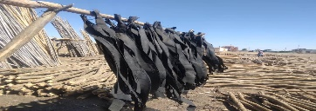
8 | Wood Saw | Wood Saw 2 feet long stainless steel blade with smooth wooden handle | منشارمن الخشب شفرة من الفولاذ المقاوم للصدأ بطول 2 قدم بمقبض خشبي أملس | Pcs | 1
9 | Shovel | Shovel (Complete) heavy duty good quality | مجرفة (كاملة) الثقيلة ذات نوعية جيدة الاسم المحلي كوريك | Pcs | 1

